3 Simulasi
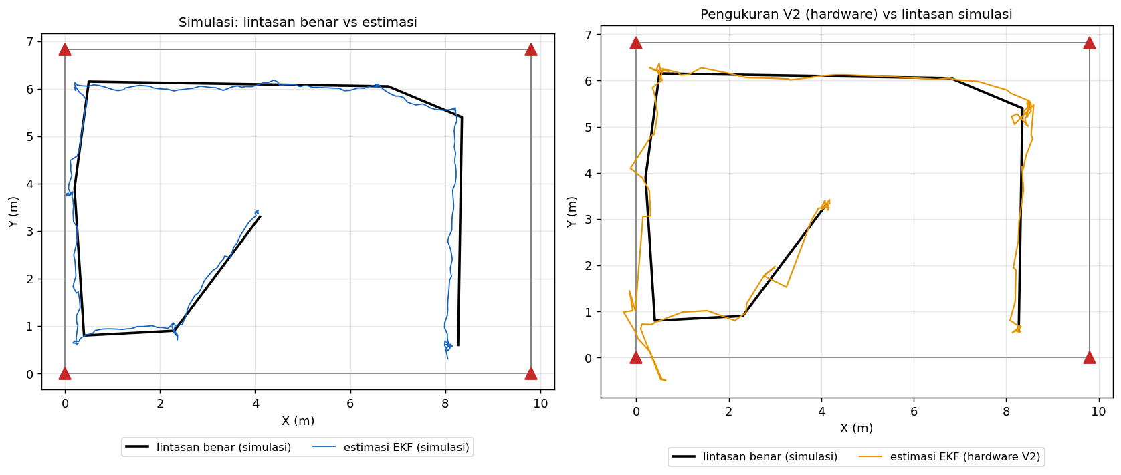
3. Perbandingan Hardware dan Simulasi
Simulasi memakai ruangan, posisi anchor, tinggi tag, dan bias yang sama dengan hardware. Di simulasi posisi benar diketahui, sehingga akurasi bisa dihitung.

Pengaturan simulasi

Bias jarak bersama |  |  | 82.0 cm |  | sama dengan yang terlihat di hardware
Noise jarak (1σ) |  |  | 6.0 cm |  | noise two-way ranging saat LOS
Sebaran bias tiap anchor (1σ) |  |  | 8.0 cm |  | anchor belum dikalibrasi
Outlier / paket hilang |  |  | 4% / 8% |  | lonjakan jarak akibat multipath dan paket yang tidak sampai
Pengulangan |  |  | 10 × 15 s per titik |  | Monte-Carlo, hasil dirata-rata

A. Titik statis – posisi sama dengan titik diam hasil pengukuran

Titik | X (m) | Y (m) | Presisi CEP95 hardware (cm) | Presisi CEP95 simulasi (cm) | Galat rata-rata simulasi (cm) | RMSE simulasi (cm) | CEP95 galat simulasi (cm) | Galat maks simulasi (cm)
ROOM9x6.8-V2 S1 | 8.27 | 0.60 | 6.7 | 9.1 | 14.3 | 15.7 | 24.0 | 34.6
ROOM9x6.8-V2 S2 | 4.10 | 3.29 | 13.6 | 9.2 | 15.7 | 17.2 | 29.0 | 42.5
ROOM9x6.8-V3 S1 | 1.33 | 5.75 | 10.4 | 10.5 | 15.0 | 16.8 | 30.5 | 49.2
ROOM9x6.8-V3 S2 | 1.72 | 3.69 | 7.1 | 9.5 | 13.8 | 15.2 | 25.8 | 40.8
Dashboard T1 | 1.28 | 5.73 |  | 10.5 | 14.9 | 16.7 | 30.2 | 49.0
Dashboard T2 | 4.13 | 3.24 |  | 9.2 | 15.7 | 17.2 | 29.1 | 42.5
Dashboard T3 | 1.28 | 5.71 |  | 10.5 | 14.8 | 16.7 | 30.1 | 48.8
Dashboard T4 | 1.29 | 5.73 |  | 10.5 | 14.9 | 16.7 | 30.2 | 49.0
Rata-rata |  |  | 9.4 | 9.9 | 14.9 | 16.5 | 28.6 | 44.6

Kolom presisi hardware dan simulasi dibandingkan untuk memastikan model mirip alat sebenarnya. Kolom galat hanya ada di simulasi karena posisi benarnya diketahui. Uji dashboard tidak punya data CEP95 hardware.

B. Berjalan – rute seperti rekaman V2, 0.6 m/s

Besaran | Simulasi | Hardware | Keterangan
RMSE posisi (cm) | 17.9 |  | hardware butuh posisi benar saat berjalan
Cross-track RMSE (cm) | 10.5 |  | jarak tegak lurus ke lintasan benar
Cross-track P95 (cm) | 19.9
Cross-track maks (cm) | 30.4
Laju update (Hz) | 5.0 | 2.3 | hardware lebih rendah: paket tag terlambat/hilang

Grafik

Gambar 3.1 – Titik statis simulasi
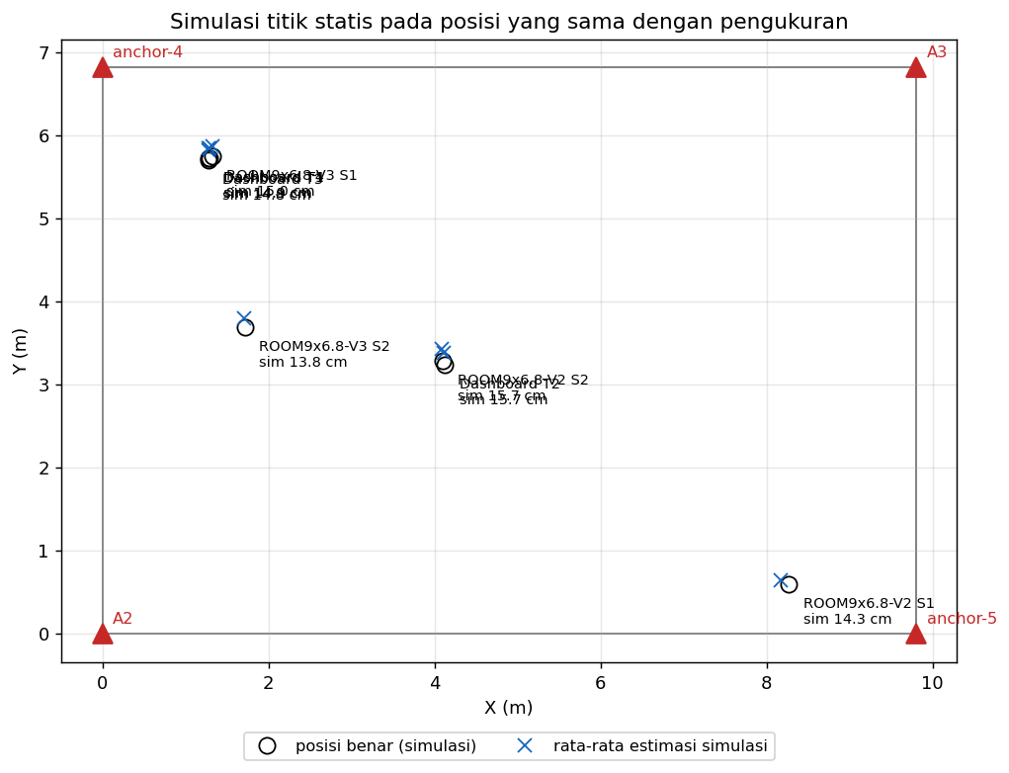

Gambar 3.2 – Lintasan simulasi vs hardware (V2)

5 Grafik
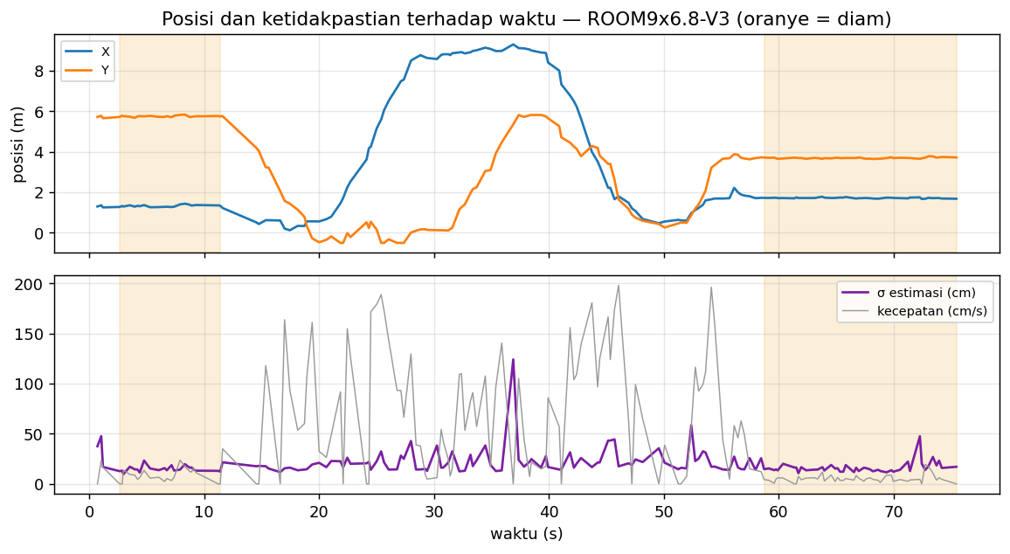
5. Grafik Pengukuran
Lintasan hasil estimasi, sebaran posisi di tiap titik diam, dan posisi terhadap waktu (area oranye = troli diam).

ROOM9x6.8-V2

Gambar 5.1 – ROOM9x6.8-V2: lintasan
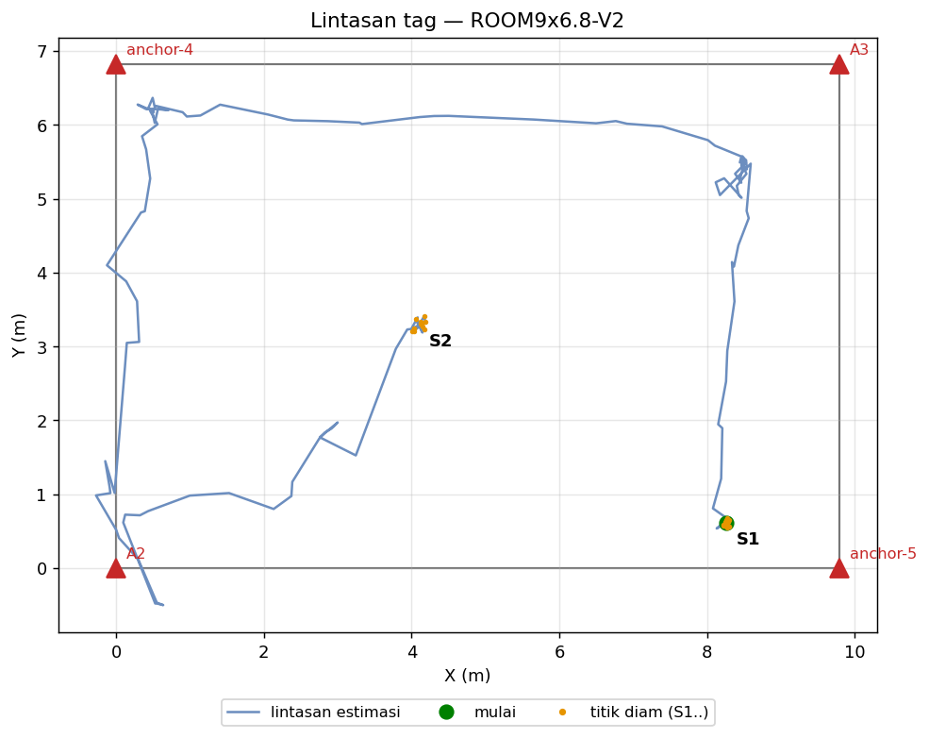

Gambar 5.2 – ROOM9x6.8-V2: sebaran titik diam
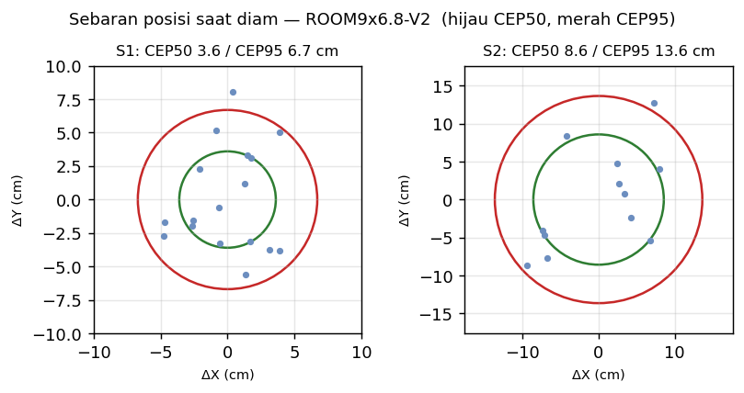

Gambar 5.3 – ROOM9x6.8-V2: posisi terhadap waktu
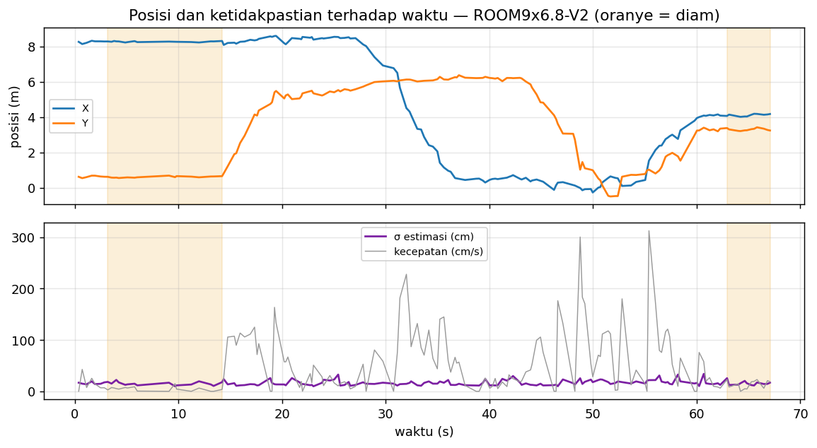

ROOM9x6.8-V3

Gambar 5.4 – ROOM9x6.8-V3: lintasan
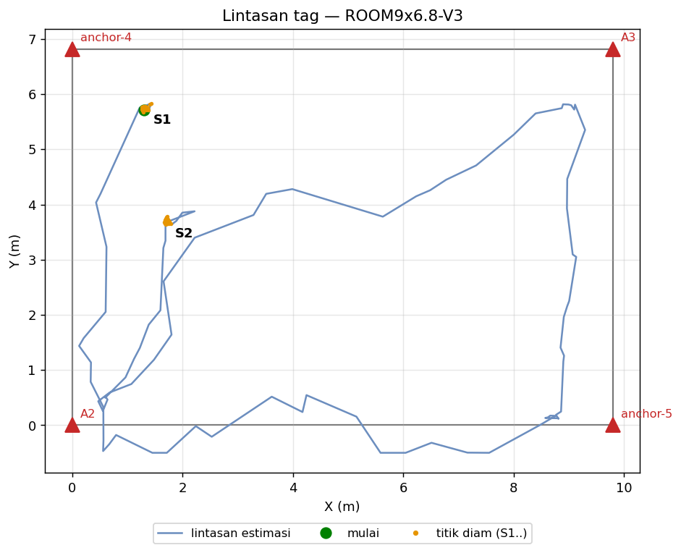

Gambar 5.5 – ROOM9x6.8-V3: sebaran titik diam
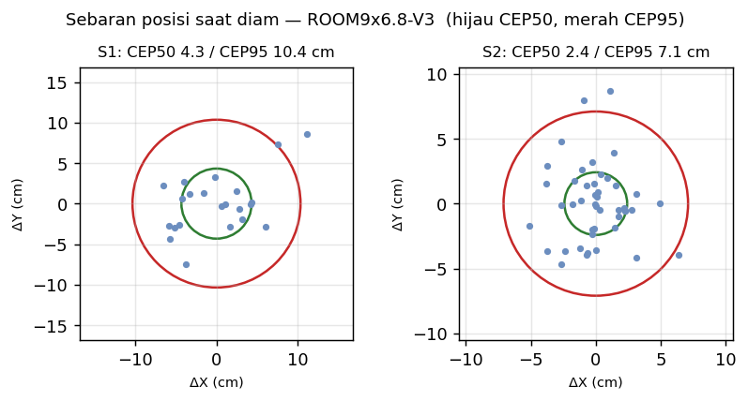

Gambar 5.6 – ROOM9x6.8-V3: posisi terhadap waktu

